Sheet1 (2)
申购合同
供方：上海汭洐 |  |  |  |  |  |  | 合同标号： |  | WSJ20251010-1
需方：威斯嘉服装有限公司 |  |  |  |  |  |  | 签订点： | 广东佛山顺德均安镇畅兴工业区均益路9号4楼
产品名称，规格，数量，金额 |  |  |  |  |  |  | 签订时间： |  | 2025-10-10 |  |  |  |  |  | 出货日期 2025-10-18
客户 | 款号 | PO | 货品名 | 内容 | 订单数量 | 码数 |  |  |  |  |  |  |  |  | 需订数量 | 损耗
 |  |  |  |  |  | 4 | 6 | 8 | 9 | 10 | 11 | 12 | 14 | 16
利丰 | 173852 | 1536396 | 帆布吊牌 | WIDE LEG | 1160 |  | 此为长内长. 配001绳仔 |  |  |  |  |  |  |  |  | 2%
 | 长内长 | 401 | 纸质吊牌 | 10 |  |  |  |  |  |  |  |  |  |  | 1183
 | 深蓝 |  | 纸质腰卡 | HIGH RISE |  |  | 0 | 180 | 100 | 209 | 144 | 226 | 212 | 111 | 1182
 |  |  | 帆布后袋牌 | TALL LENGTH |  |  |  |  |  |  |  |  |  |  | 0
利丰 | 173852 | 1536292 | 帆布吊牌 | WIDE LEG | 1153 |  | 此为长内长. 配001绳仔 |  |  |  |  |  |  |  |  | 2%
 | 长内长 | 397 | 纸质吊牌 | 10 |  |  |  |  |  |  |  |  |  |  | 1176
 | 黑色 |  | 纸质腰卡 | HIGH RISE |  |  | 0 | 169 | 89 | 193 | 118 | 263 | 233 | 110 | 1175
 |  |  | 帆布后袋牌 | TALL LENGTH |  |  |  |  |  |  |  |  |  |  | 0
合计
备注 | 加急安排
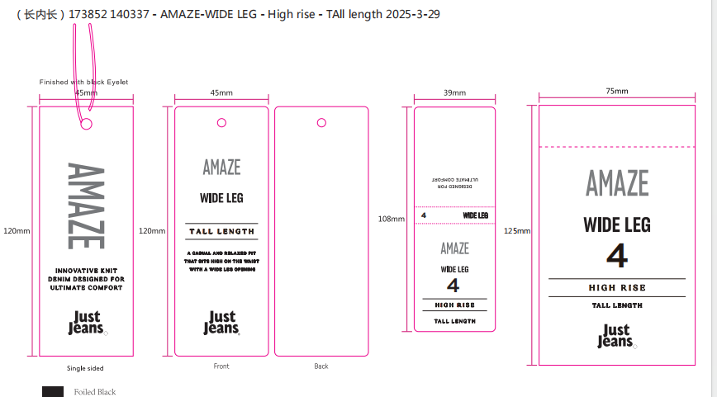
部门 |  |  | 跟单 梁珍
购品种类型
订购原因： |  |  | 挂牌
申购人签名
主管签名

